девочки
Ассортимент в наличии на складе
Наименование / артикул | Вид ткани / Состав | Обхват груди/рост | Ваш заказ | Изображение | Цена с предоплатой, с учетом скидки, руб
девочки
Платья, юбки 2-7 лет
Платье для девочки арт. ДМЛ-038П | Сингл (кулир) 180 гр 94% хлопок, 6% эластан | 56/98 |  | 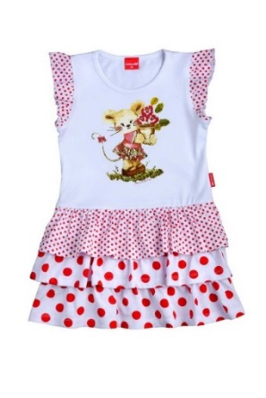 | 314
 |  | 56/104 |  |  | 314
 |  | 60/110 |  |  | 314
 |  | 60/116 |  |  | 314
 |  | 60/122 |  |  | 314
 |  | 60/128 |  |  | 314
 |  |  |  |  | 314
ГОСТ | 31409-2009 |  |  |  | 314
Юбка для девочки ДМЛ-070 | Сингл(кулир) 180гр\м2 (хлопок 94%, эластан 6%) | 56/98 |  | 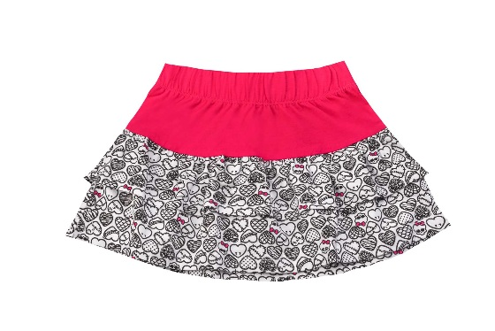 | 232
 |  | 56/104 |  |  | 232
 |  | 60/110 |  |  | 232
 |  | 60/116 |  |  | 232
 |  | 60/122 |  |  | 232
 |  | 64/128 |  |  | 232
 |  |  |  |  | 232
 |  |  |  |  | 232
ГОСТ |  | 31409-2009 |  |  | 232
 |  |  |  |  | 232
Платье для девочки арт.ДМЛ-059 | Сингл(кулир) 180гр/м2 хлопок 95%, эластан 5% | 52/86 |  | 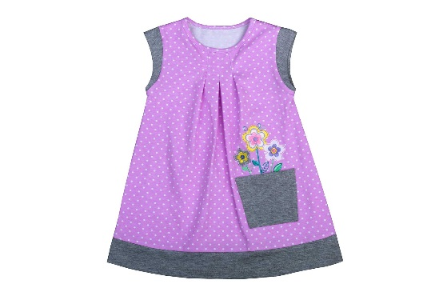 | 287
 |  | 56/92 |  |  | 287
 |  | 56/98 |  |  | 287
 |  | 56/104 |  |  | 287
 |  | 60/110 |  |  | 287
 |  | 60/116 |  |  | 287
 |  | 60/122 |  |  | 287
 |  |  |  |  | 287
ГОСТ | 31409-2009 |  |  |  | 287
Платье для девочки арт.ДМЛ-059 | Сингл(кулир) 180гр/м2 хлопок 95%, эластан 5% | 52/86 |  | 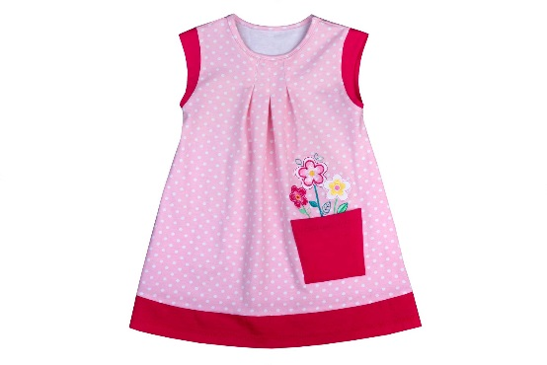 | 287
 |  | 56/92 |  |  | 287
 |  | 56/98 |  |  | 287
 |  | 56/104 |  |  | 287
 |  | 60/110 |  |  | 287
 |  | 60/116 |  |  | 287
 |  | 60/122 |  |  | 287
 |  |  |  |  | 287
ГОСТ | 31409-2009 |  |  |  | 287
Платье для девочки арт. ДМЛ-063 | Сингл(кулир) 180гр/м2 хлопок 94%, эластан 6% | 56/104 |  | 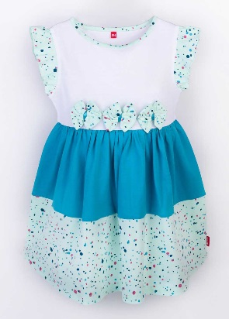 | 344
 |  | 60/110 |  |  | 344
 |  | 60/116 |  |  | 344
 |  | 60/122 |  |  | 344
 |  | 64/128 |  |  | 344
 |  |  |  |  | 344
 |  |  |  |  | 344
 |  |  |  |  | 344
ГОСТ | 31409-2009 |  |  |  | 344
Платье для девочки арт.ДМЛ-052 | Сингл(кулир) 180гр/м2 хлопок 94%, эластан 6% | 56/98 |  | 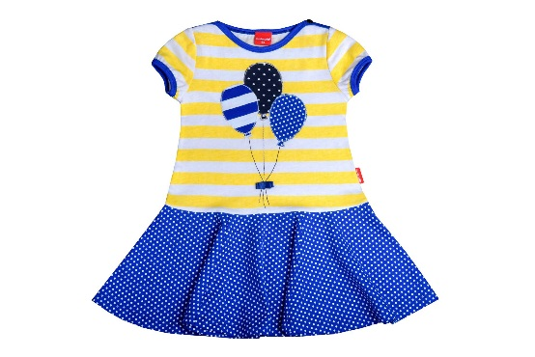 | 300
 |  | 56/104 |  |  | 300
 |  | 60/110 |  |  | 300
 |  | 60/116 |  |  | 300
 |  | 60/122 |  |  | 300
 |  | 64/128 |  |  | 300
 |  |  |  |  | 300
 |  |  |  |  | 300
ГОСТ | 31409-2009 |  |  |  | 300
Платье для девочки ДЛ-052 |  | 60/122 |  | 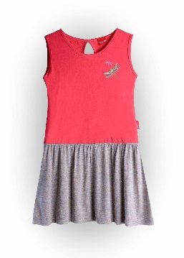 | 289
 |  | 64/128 |  |  | 289
 |  | 64/134 |  |  | 289
 |  | 68/140 |  |  | 289
 |  | 72/146 |  |  | 289
 |  | 76/152 |  |  | 289
 |  | 80/158 |  |  | 289
Платье для девочки ДЛ-042 |  | 52/80 |  |  | 253
 |  | 52/86 |  |  | 253
 |  | 56/92 |  |  | 253
 |  | 56/98 |  |  | 253
 |  | 56/104 |  |  | 253
 |  | 60/110 |  |  | 253
Платье для девочки ДЛ-001 |  | 56/98 |  |  | 253
 |  | 56/104 |  |  | 253
 |  | 60/110 |  |  | 253
 |  | 60/116 |  |  | 253
 |  | 60/122 |  |  | 253
 |  | 64/128 |  |  | 253
Платье для девочки ДЛ-005-1 |  | 56/98 |  | 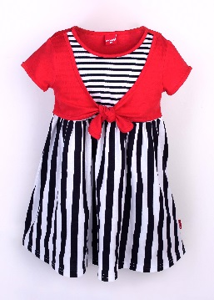 | 251
 |  | 56/104 |  |  | 251
 |  | 60/110 |  |  | 251
 |  | 60/116 |  |  | 251
 |  | 60/122 |  |  | 251
 |  | 64/128 |  |  | 251
 |  |  |  |  | 251
Платье для девочки арт. ДМЛ-036П | Основная ткань:Сингл(кулир) 180гр/м2-хлопок 94%,эластан 6%;отделочная ткань-шифон-100%пэ | 56/98 |  | 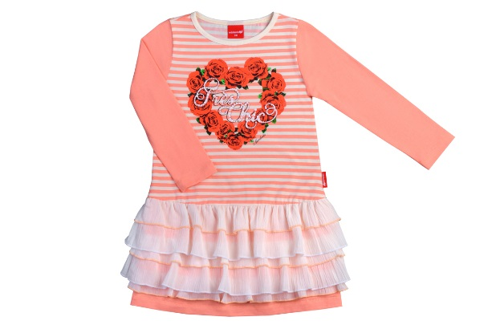 | 442
 |  | 56/104 |  |  | 442
 |  | 60/110 |  |  | 442
 |  | 60/116 |  |  | 442
 |  | 60/122 |  |  | 442
 |  | 64/128 |  |  | 442
 |  |  |  |  | 442
 |  |  |  |  | 442
Платье для девочки ДСП-004 | Сингл(кулир) 180гр\м2 хлопок 92%, эластан 8% | 56/92 |  | 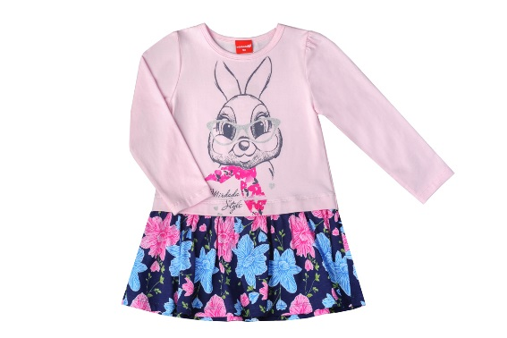 | 486
 |  | 56/98 |  |  | 486
 |  |  |  |  | 486
 |  |  |  |  | 486
 |  |  |  |  | 486
 |  |  |  |  | 486
ГОСТ |  | 31410-2009 |  |  | 486
 |  |  |  |  | 486
Сарафан для девочки ДСС-001 | Велюр (карде) 250гр/м2 хлопок 77%, полиэстер 20%, лайкра 3% | 52/86 |  | 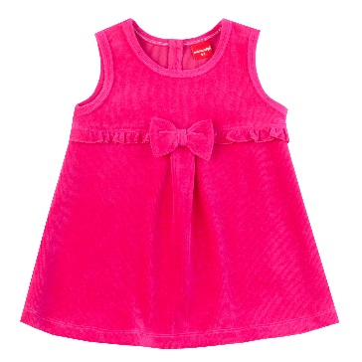 | 396
 |  | 56/92 |  |  | 396
 |  | 56/98 |  |  | 396
 |  |  |  |  | 396
 |  | 60/110 |  |  | 396
 |  | 60/116 |  |  | 396
ГОСТ |  | 31409-2009 |  |  | 396
 |  |  |  |  | 396
Сарафан для девочки ДСС-003 | Дрес (футер) с начёсом 230 гр/м2 хлопок 87%, полиэстер 13%; дополн. ткань - хлопок 28%, п/э 67%, лайкра 5% | 56/98 |  | 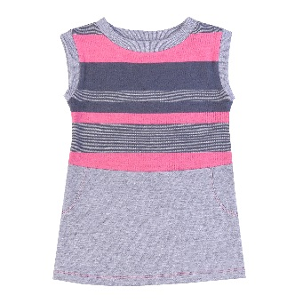 | 396
 |  |  |  |  | 396
 |  |  |  |  | 396
 |  |  |  |  | 396
 |  |  |  |  | 396
 |  | 64/128 |  |  | 396
ГОСТ |  | 31409-2009 |  |  | 396
 |  |  |  |  | 396
Сарафан для девочки ДСС-002 | Велюр (карде) 250 гр/м2 хлопок 77%, полиэстер 20%, лайкра 3% | 52/86 |  | 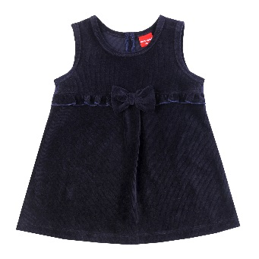 | 396
 |  | 56/92 |  |  | 396
 |  | 56/98 |  |  | 396
 |  | 56/104 |  |  | 396
 |  | 60/110 |  |  | 396
 |  | 60/116 |  |  | 396
ГОСТ |  | 31409-2009 |  |  | 396
 |  |  |  |  | 396
Платья, юбки 7-14 лет
Платье для девочки ДПШ-096 | Дрес(футер) 230гр\м2 хлопок 92%, эластан 8% | 60/122 |  | 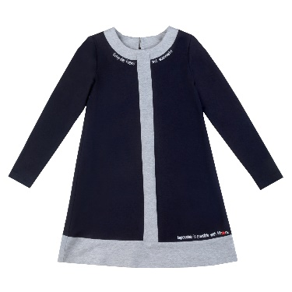 | 636
 |  | 64/128 |  |  | 636
 |  | 64/134 |  |  | 636
 |  | 68/140 |  |  | 636
 |  | 72/146 |  |  | 636
 |  |  |  |  | 636
Платье для девочки ДПП-001 | Сингл (кулир) 180гр\м2 хлопок 92%, эластан 8% | 60/122 |  | 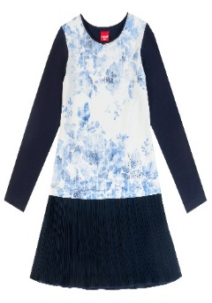 | 626
 |  | 64/128 |  |  | 626
 |  | 64/134 |  |  | 626
 |  | 68/140 |  |  | 626
 |  | 72/146 |  |  | 626
 |  |  |  |  | 626
ГОСТ |  | 31409-2009 |  |  | 626
Платье для девочки ДПП-009 | Сингл (кулир) 180гр\м2 хлопок 92%, эластан 8% | 64/128 |  | 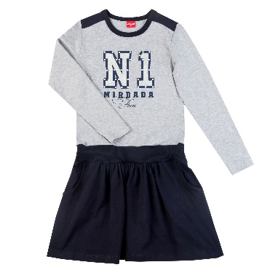 | 626
 |  | 64/134 |  |  | 626
 |  | 68/140 |  |  | 626
 |  | 72/146 |  |  | 626
 |  |  |  |  | 626
 |  |  |  |  | 626
Платье для девочки ДПП-010 | Сингл (кулир) 180гр/м2 хлопок 92%, эластан 8%; дополнительная ткань- хлопок100% | 60/116 |  | 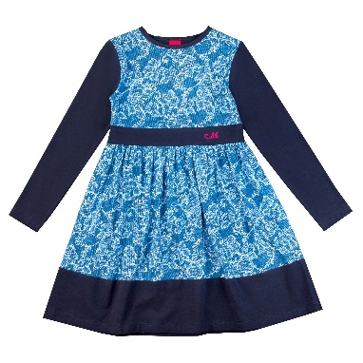 | 565
 |  | 60/122 |  |  | 565
 |  | 64/128 |  |  | 565
 |  | 64/134 |  |  | 565
 |  | 68/140 |  |  | 565
 |  | 72/146 |  |  | 565
Платье для девочки ДЛ-059 | Сингл(кулир) 180гр\м2 (хлопок 95%, эластан 5%) | 64/134 |  | 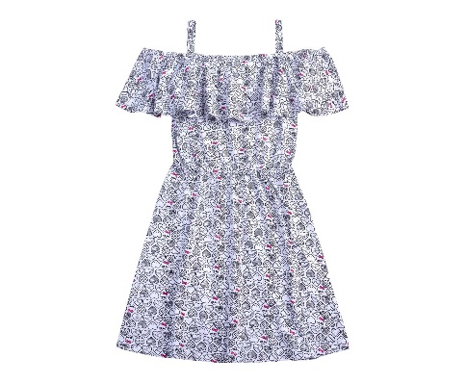 | 417
 |  | 68/140 |  |  | 417
 |  | 72/146 |  |  | 417
 |  | 76/152 |  |  | 417
 |  | 76/158 |  |  | 417
 |  |  |  |  | 417
 |  |  |  |  | 417
ГОСТ |  | 31409-2009 |  |  | 417
 |  |  |  |  | 417
Джемпера, футболки
Джемпер для девочки ДСД-004 | Дрес (футер) 230гр\м2 хлопок 95%, эластан 5% | 56/92 |  | 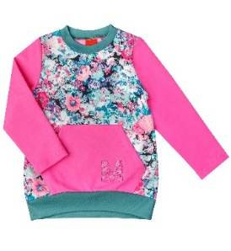 | 364
 |  | 56/98 |  |  | 364
 |  | 56/104 |  |  | 364
 |  | 60/110 |  |  | 364
 |  | 60/116 |  |  | 364
 |  | 60/122 |  |  | 364
Джемпер для девочки арт. ДМЛ-066 | Сингл(кулир) 180гр/м2-хлопок 95%,эластан 5% | 56/98 |  | 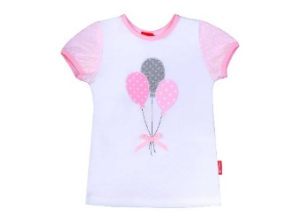 | 194
 |  | 56/104 |  |  | 194
 |  | 60/110 |  |  | 194
 |  | 60/116 |  |  | 194
 |  | 60/122 |  |  | 194
 |  | 60/128 |  |  | 194
Джемпер для девочки арт. ДМЛ-065 | Сингл(кулир) 180гр/м2-хлопок 95%,эластан 5% | 56/98 |  | 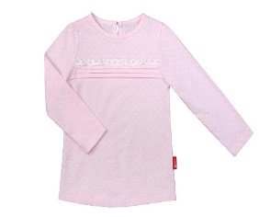 | 221
 |  | 56/104 |  |  | 221
 |  | 60/110 |  |  | 221
 |  | 60/116 |  |  | 221
 |  | 60/122 |  |  | 221
 |  | 60/128 |  |  | 221
Анорак для девочки ДСА-002 | Дрес (футер) 230гр\м2 хлопок 95%, эластан 5% | 56/92 |  | 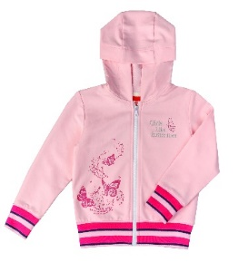 | 500
 |  | 56/98 |  |  | 500
 |  | 56/104 |  |  | 500
 |  | 60/110 |  |  | 500
 |  | 60/116 |  |  | 500
 |  | 60/122 |  |  | 500
Джемпер для девочки арт. ДМЛ-066 | Сингл(кулир) 180гр/м2-хлопок 95%,эластан 5% | 56/98 |  | 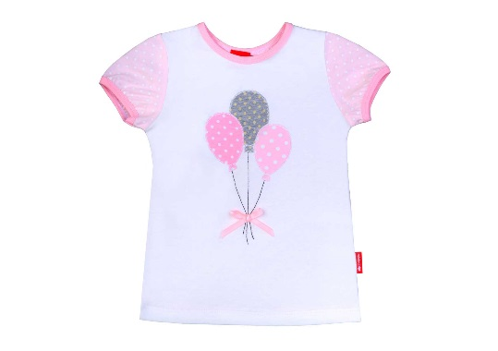 | 194
 |  | 56/104 |  |  | 194
 |  | 60/110 |  |  | 194
 |  | 60/116 |  |  | 194
 |  | 60/122 |  |  | 194
 |  | 60/128 |  |  | 194
 |  |  |  |  | 194
 |  |  |  |  | 194
Легинсы, брюки, шорты
Легинсы для девочки ДСЛ-003 | Сингл(кулир) 180гр\м2 хлопок 94%, эластан 6% | 56/92 |  | 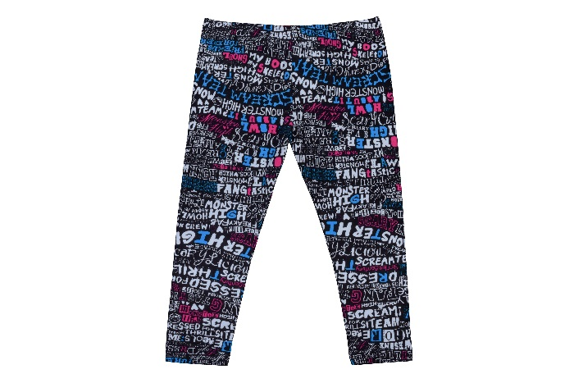 | 179
 |  | 56/98 |  |  | 179
 |  | 56/104 |  |  | 179
 |  | 60/110 |  |  | 179
 |  | 60/116 |  |  | 179
 |  | 60/122 |  |  | 179
 |  |  |  |  | 179
 |  |  |  |  | 179
ГОСТ |  | 31409-2009 |  |  | 179
Легинсы для девочки ДСЛ-003 | Сингл(кулир) 180гр\м2 хлопок 94%, эластан 6% | 56/92 |  | 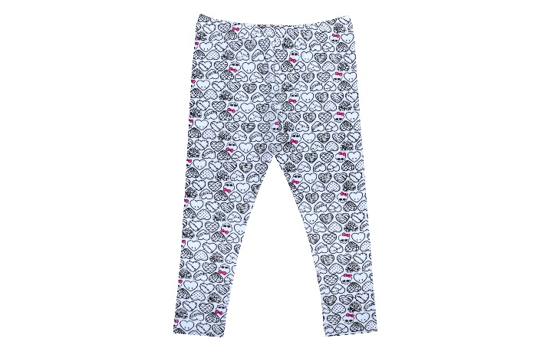 | 179
 |  | 56/98 |  |  | 179
 |  | 56/104 |  |  | 179
 |  | 60/110 |  |  | 179
 |  | 60/116 |  |  | 179
 |  | 60/122 |  |  | 179
 |  |  |  |  | 179
 |  |  |  |  | 179
ГОСТ |  | 31409-2009 |  |  | 179
Брюки для девочки ДЛ-043 | хлопок 75%, спандекс3%, полиэстер 22% | 60/110 |  | 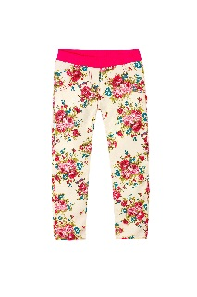 | 315
 |  | 60/116 |  |  | 315
 |  |  |  |  | 315
 |  |  |  |  | 315
 |  | 64/134 |  |  | 315
 |  | 68/140 |  |  | 315
итого |  |  |  |  | 0
легинсы ДМЛ-069 | Сингл(кулир) 180гр/м2-хлопок 95%,эластан 5% | 128 |  | 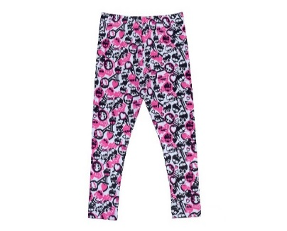 | 179
 |  | 134 |  |  | 179
 |  | 140 |  |  | 179
 |  | 146 |  |  | 179
 |  | 152 |  |  | 179
Легинсы для девочки арт. ДМЛ-054 | Сингл (Кулирная гладь) 180гр/м2 хлопок 94%, эластан 6% | 56/98 |  |  | 179
 |  | 56/104 |  |  | 179
 |  | 60/110 |  |  | 179
 |  | 60/116 |  |  | 179
 |  | 60/122 |  |  | 179
 |  | 64/128 |  |  | 179
 |  | 134 |  |  | 179
 |  | 140 |  |  | 179
 |  | 146 |  |  | 179
 |  | 152 |  |  | 179
Легинсы для девочки арт. ДП-049 | Сингл(кулир) 180гр/м2-хлопок 95%,эластан 5% | 60/122 |  |  | 179
 |  | 64/128 |  |  | 179
 |  | 64/134 |  |  | 179
 |  | 68/140 |  |  | 179
 |  | 72/146 |  |  | 179
 |  |  |  |  | 179
Легинсы для девочки арт. ДМЛ-029 | Сингл(кулир) 180гр/м2-хлопок 95%,эластан 5% | 56/98 |  |  | 179
 |  | 56/104 |  |  | 179
 |  | 60/110 |  |  | 179
 |  | 60/116 |  |  | 179
 |  | 60/122 |  |  | 179
 |  | 60/128 |  |  | 179
Брюки для девочки арт. ДВ-023 | Дрес (футер) 230гр/м2 хлопок 100% | 56/98 |  |  | 265
 |  | 56/104 |  |  | 265
 |  | 60/110 |  |  | 265
 |  | 60/116 |  |  | 265
 |  | 60/122 |  |  | 265
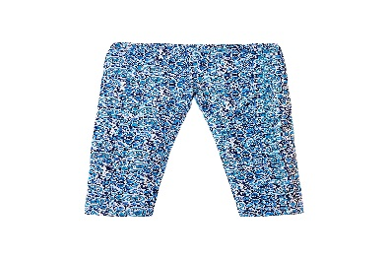
 |  |  |  |  | 0
Легинсы для девочки ДО-024-1 | Сингл(кулир) 180гр/м2-хлопок 95%,эластан 5% | 56/98 |  |  | 179
 |  | 56/104 |  |  | 179
 |  | 60/110 |  |  | 179
 |  | 60/116 |  |  | 179
 |  | 60/122 |  |  | 179
 |  | 64/128 |  |  | 179
 |  | 64/134 |  |  | 179
Легинсы для девочки арт. ДМЛ-078 | Сингл (Кулирная гладь) 180гр/м2 хлопок 94%, эластан 6% | 56/98 |  | 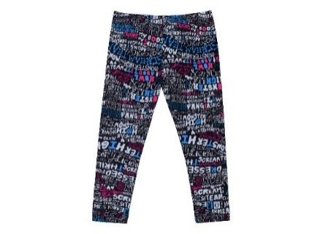 | 179
 |  | 56/104 |  |  | 179
 |  | 60/110 |  |  | 179
 |  | 60/116 |  |  | 179
 |  | 60/122 |  |  | 179
 |  | 64/128 |  |  | 179
Легинсы для девочки арт. ДМЛ-078 | Сингл (Кулирная гладь) 180гр/м2 хлопок 94%, эластан 6% | 56/98 |  |  | 179
 |  | 56/104 |  |  | 179
 |  | 60/110 |  |  | 179
 |  | 60/116 |  |  | 179
 |  | 60/122 |  |  | 179
 |  | 64/128 |  |  | 179
Легинсы для девочки арт. ДМЛ-078 | Сингл (Кулирная гладь) 180гр/м2 хлопок 94%, эластан 6% | 56/98 |  |  | 179
 |  | 56/104 |  |  | 179
 |  | 60/110 |  |  | 179
 |  | 60/116 |  |  | 179
 |  | 60/122 |  |  | 179
 |  | 64/128 |  |  | 179
Брюки для девочки ДМЛ-076 | Сингл(кулир) 180гр\м2 (хлопок 94%,эластан 6%) | 56/92 |  | 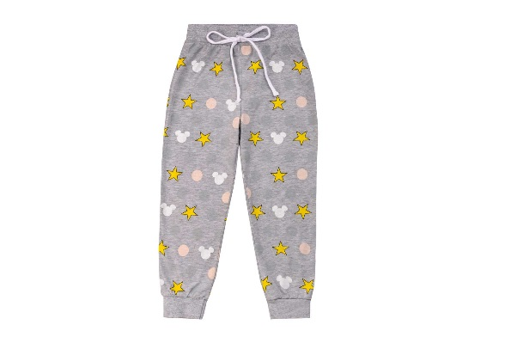 | 243
 |  | 56/98 |  |  | 243
 |  | 56/104 |  |  | 243
 |  | 60/110 |  |  | 243
 |  | 60/116 |  |  | 243
 |  | 60/122 |  |  | 243
 |  |  |  |  | 243
 |  |  |  |  | 243
ГОСТ |  | 31409-2009 |  |  | 243
 |  |  |  |  | 0
Шорты для девочки ДМЛ-071 | Сингл(кулир) 180гр\м2 (хлопок 94%, эластан 6%) | 56/98 |  | 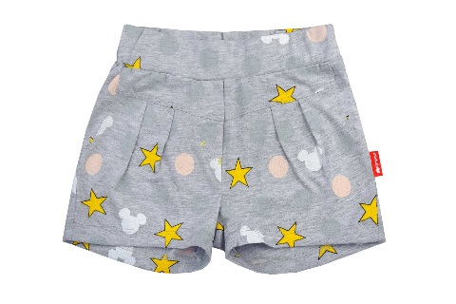 | 216
 |  | 56/104 |  |  | 216
 |  | 60/110 |  |  | 216
 |  | 60/116 |  |  | 216
 |  | 60/122 |  |  | 216
 |  |  |  |  | 216
ГОСТ |  | 31409-2009 |  |  | 216
 |  |  |  |  | 0
Шорты для девочки ДМЛ-071 | Сингл(кулир) 180гр\м2 (хлопок 94%, эластан 6%) | 56/98 |  | 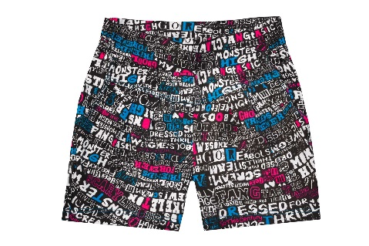 | 216
 |  | 56/104 |  |  | 216
 |  | 60/110 |  |  | 216
 |  | 60/116 |  |  | 216
 |  | 60/122 |  |  | 216
 |  |  |  |  | 216
ГОСТ |  | 31409-2009 |  |  | 0
 |  |  |  |  | 0
Шорты для девочки ДМЛ-071 | Сингл(кулир) 180гр\м2 (хлопок 94%, эластан 6%) | 56/98 |  | 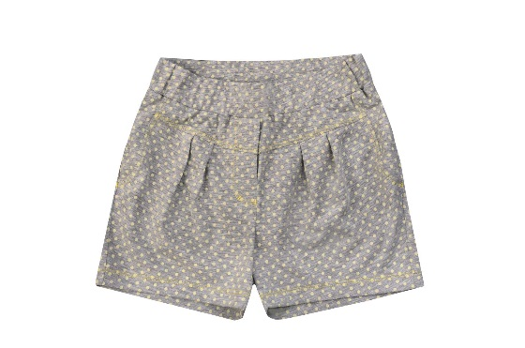 | 216
 |  | 56/104 |  |  | 216
 |  | 60/110 |  |  | 216
 |  | 60/116 |  |  | 216
 |  | 60/122 |  |  | 216
 |  |  |  |  | 216
ГОСТ |  | 31409-2009 |  |  | 216
 |  |  |  |  | 216
Шорты для девочки ДМЛ-071 | Сингл(кулир) 180гр\м2 (хлопок 94%, эластан 6%) | 56/98 |  | 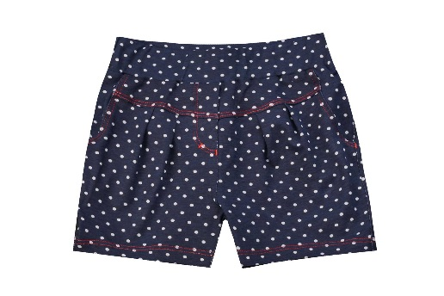 | 216
 |  | 56/104 |  |  | 216
 |  | 60/110 |  |  | 216
 |  | 60/116 |  |  | 216
 |  | 60/122 |  |  | 216
 |  |  |  |  | 216
ГОСТ |  | 31409-2009 |  |  | 216
 |  |  |  |  | 216
Шорты для девочки ДМЛ-072 | Сингл(кулир) 180гр\м2 (хлопок 94%, эластан 6%) | 64/128 |  | 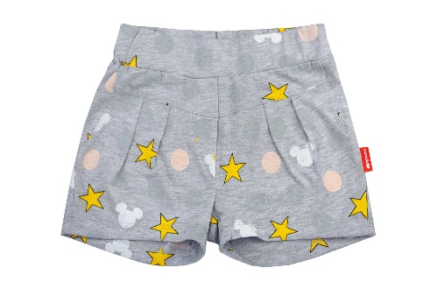 | 243
 |  | 64/134 |  |  | 243
 |  | 68/140 |  |  | 243
 |  | 72/146 |  |  | 243
 |  | 76/152 |  |  | 243
 |  |  |  |  | 243
 |  |  |  |  | 243
 |  |  |  |  | 243
ГОСТ |  | 31409-2009 |  |  | 243
 |  |  |  |  | 243
Шорты для девочки ДМЛ-072 | Сингл(кулир) 180гр\м2 (хлопок 94%, эластан 6%) | 64/128 |  |  | 243
 |  | 64/134 |  |  | 243
 |  | 68/140 |  |  | 243
 |  | 72/146 |  |  | 243
 |  | 76/152 |  |  | 243
 |  |  |  |  | 243
 |  |  |  |  | 243
 |  |  |  |  | 243
ГОСТ |  | 31409-2009 |  |  | 243
 |  |  |  |  | 243
Шорты для девочки ДМЛ-072 | Сингл(кулир) 180гр\м2 (хлопок 94%, эластан 6%) | 64/128 |  | 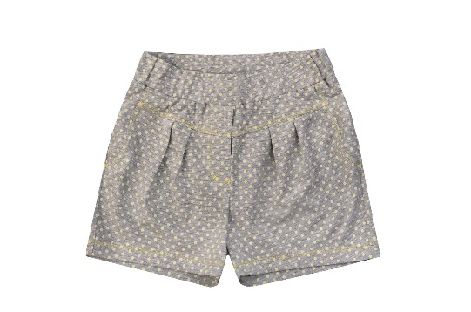 | 243
 |  | 64/134 |  |  | 243
 |  | 68/140 |  |  | 243
 |  | 72/146 |  |  | 243
 |  | 76/152 |  |  | 243
 |  |  |  |  | 243
 |  |  |  |  | 243
 |  |  |  |  | 243
ГОСТ |  | 31409-2009 |  |  | 243
Цена без НДС |  |  |  |  | 243
Шорты для девочки ДМЛ-072 | Сингл(кулир) 180гр\м2 (хлопок 94%, эластан 6%) | 64/128 |  |  | 243
 |  | 64/134 |  |  | 243
 |  | 68/140 |  |  | 243
 |  | 72/146 |  |  | 243
 |  | 76/152 |  |  | 243
 |  |  |  |  | 243
 |  |  |  |  | 243
 |  |  |  |  | 243
ГОСТ |  | 31409-2009 |  |  | 243
 |  |  |  |  | 243
Шорты для девочки арт. ДМЛ-042 | Сингл (кулир) 180 гр 94% хлопок, 6% эластан | 56/98 |  | 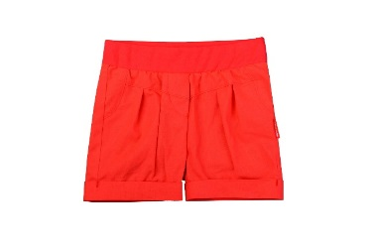 | 232
 |  | 56/104 |  |  | 232
 |  | 60/110 |  |  | 232
 |  | 60/116 |  |  | 232
 |  | 60/122 |  |  | 232
 |  | 60/128 |  |  | 232
 |  |  |  |  | 232
ГОСТ | 31409-2009 |  |  |  | 232
Пижамы, халаты, белье
Халат для девочки СГД-001 | Трикотажное полотно-махра 230гр/м2 (хлопок 87% полиэстер 13%) | 56/98 |  | 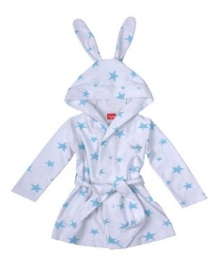 | 476
 |  | 56/104 |  |  | 476
 |  | 60/110 |  |  | 476
 |  | 60/116 |  |  | 476
 |  | 60/122 |  |  | 476
 |  | 64/128 |  |  | 476
Пижама детская ПЖ-012 | Сингл(кулир) 180гр\м2 хлопок 100% | 56/92 |  | 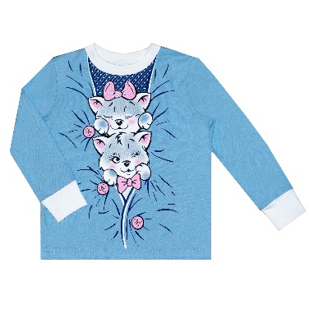 | 348
 |  | 56/98 |  |  | 348
 |  | 56/104 |  |  | 348
 |  | 60/110 |  |  | 348
 |  | 60/116 |  |  | 348
 |  | 60/122 |  |  | 348
 |  | 64/128 |  |  | 348
ГОСТ |  | 31405-2009 |  |  | 348
Пижама для девочки ПЖ-007 | Сингл (кулир) 180гр\м2 хлопок 92%, эластан 8% | 64/134 |  | 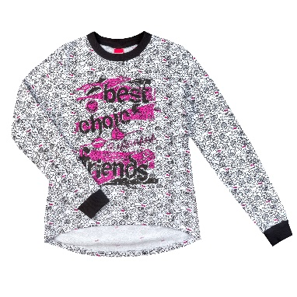 | 457
 |  | 68/140 |  |  | 457
 |  | 72/146 |  |  | 457
 |  | 76/152 |  |  | 457
 |  | 76/158 |  |  | 457
 |  |  |  |  | 457
ГОСТ |  | 31405-2009 |  |  | 457
Майка для девочки МД-002 | Сингл(кулир) 180гр\м2 хлопок 95%, эластан 5% | 60/116 |  |  | 132
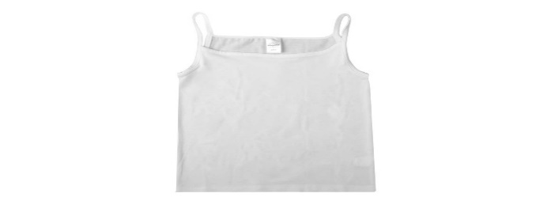
 |  | 60/122 |  |  | 132
 |  | 64/128 |  |  | 132
 |  | 64/134 |  |  | 132
 |  | 68/140 |  |  | 132
 |  | 72/146 |  |  | 132
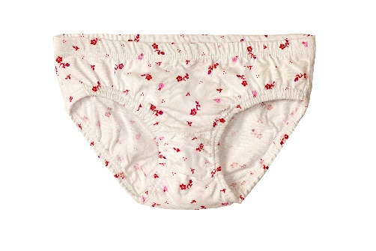
 |  | 76/152 |  |  | 132
Трусы для девочки ТД-004 | Сингл(кулир) 180гр\м2 (хлопок 92%, эластан 8%),отделка-хлопок-100% | 56/98 |  |  | 56
 |  | 56/104 |  |  | 56
 |  | 60/110 |  |  | 56
 |  | 60/116 |  |  | 56
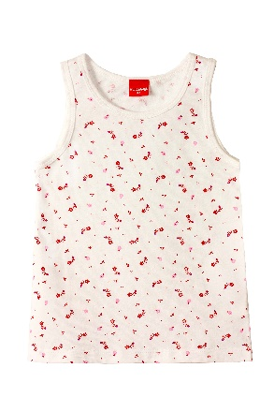
 |  | 60/122 |  |  | 56
 |  | 64/128 |  |  | 56
Майка для девочки МД-003 | Сингл(кулир) 180гр\м2 (хлопок 92%, эластан 8%),отделка-хлопок-100% | 56/98 |  |  | 132
 |  | 56/104 |  |  | 132
 |  | 60/110 |  |  | 132
 |  | 60/116 |  |  | 132
 |  | 60/122 |  |  | 132
 |  | 64/128 |  |  | 132
МАЛЬЧИКИ
ДЖЕМПЕРА, ФУТБОЛКИ 2-7 ЛЕТ
Фуфайка для мальчика арт. ММЛ-018 | Сингл (Кулирная гладь) 180гр/м2 хлопок 94%, эластан 6% | 56/98 |  | 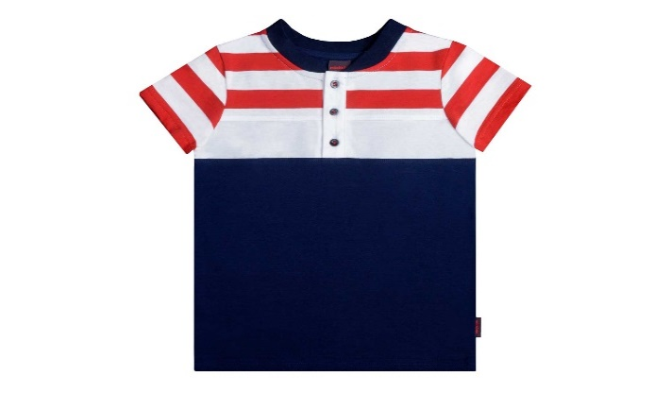 | 266
 |  | 56/104 |  |  | 266
 |  | 60/110 |  |  | 266
 |  | 60/116 |  |  | 266
 |  | 60/122 |  |  | 266
 |  | 64/128 |  |  | 266
 |  |  |  |  | 266
 |  |  |  |  | 266
 |  |  |  |  | 266
ГОСТ | 31410-2009 |  |  |  | 266
Фуфайка для мальчика арт. ММЛ-022 | Сингл (Кулирная гладь) 180гр/м2 хлопок 94%, эластан 6% | 56/98 |  | 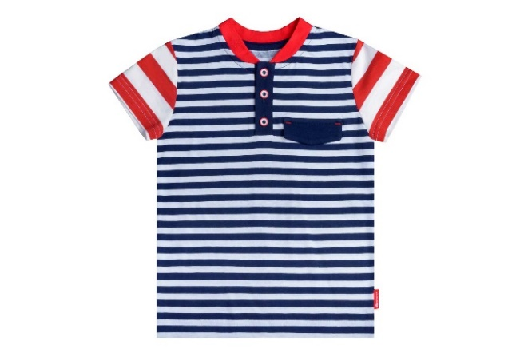 | 266
 |  | 56/104 |  |  | 266
 |  | 60/110 |  |  | 266
 |  | 60/116 |  |  | 266
 |  | 60/122 |  |  | 266
 |  | 64/128 |  |  | 266
 |  |  |  |  | 266
 |  |  |  |  | 266
 |  |  |  |  | 266
ГОСТ | 31410-2009 |  |  |  | 266
Фуфайка для мальчика арт. ММЛ-015В | Сингл (Кулирная гладь) 180гр/м2 хлопок 94%, эластан 6% | 56/98 |  | 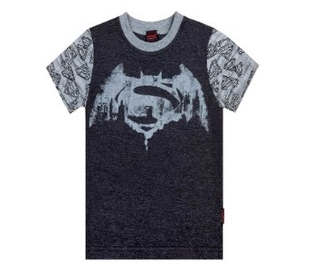 | 190
 |  | 56/104 |  |  | 190
 |  | 60/110 |  |  | 190
 |  | 60/116 |  |  | 190
 |  | 60/122 |  |  | 190
 |  | 64/128 |  |  | 190
 |  | 64/134 |  |  | 190
 |  | 68/140 |  |  | 190
 |  | 72/146 |  |  | 190
футболка для мальчика МЛ-010 |  | 56/98 |  | 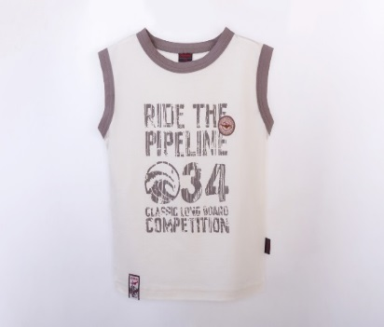 | 167
 |  | 56/104 |  |  | 167
 |  | 60/110 |  |  | 167
 |  | 60/116 |  |  | 167
 |  | 60/122 |  |  | 167
 |  | 64/152 |  |  | 0
Джемпер для мальчика арт. ММЛ-013 | Сингл (Кулирная гладь) 180гр/м2 хлопок 94%, эластан 6% | 56/98 |  | 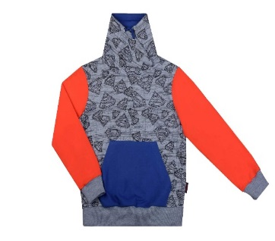 | 399
 |  | 56/104 |  |  | 399
 |  | 60/110 |  |  | 399
 |  | 60/116 |  |  | 399
 |  | 60/122 |  |  | 399
 |  | 64/128 |  |  | 399
 |  | 64/134 |  |  | 399
 |  | 68/140 |  |  | 399
 |  | 72/146 |  |  | 399
Джемпер для мальчика арт. ММЛ-014В | Сингл (Кулирная гладь) 180гр/м2 хлопок 94%, эластан 6% | 56/98 |  | 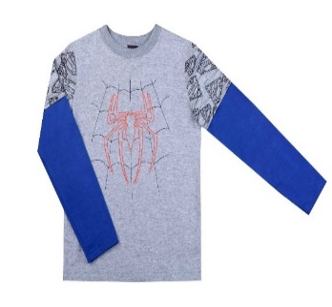 | 270
 |  | 56/104 |  |  | 270
 |  | 60/110 |  |  | 270
 |  | 60/116 |  |  | 270
 |  | 60/122 |  |  | 270
 |  | 64/128 |  |  | 270
 |  | 64/134 |  |  | 270
 |  | 68/140 |  |  | 270
 |  | 72/146 |  |  | 270
Джемпер для мальчика СГМ-001 | Дресc (футер) 230гр/м2 (хлопок 96% эластан 4%) | 56/98 |  |  | 536
 |  | 56/104 |  |  | 536
 |  | 60/110 |  |  | 536
 |  | 60/116 |  |  | 536
 |  | 60/122 |  |  | 536
Джемпер для мальчика СГМ-002 | Дресc (футер) 230гр/м2 (хлопок 96% эластан 4%) | 56/98 |  | 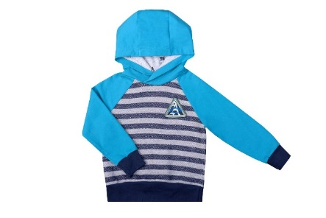 | 536
 |  | 56/104 |  |  | 536
 |  | 60/110 |  |  | 536
 |  | 60/116 |  |  | 536
 |  | 60/122 |  |  | 536
 |  |  |  |  | 536
Джемпер для мальчика арт. ММЛ-014В | Сингл (Кулирная гладь) 180гр/м2 хлопок 94%, эластан 6% | 56/98 |  |  | 270
 |  | 56/104 |  |  | 270
 |  | 60/110 |  |  | 270
 |  | 60/116 |  |  | 270
 |  | 60/122 |  |  | 270
 |  | 64/128 |  |  | 270
 |  | 64/134 |  |  | 270
 |  | 68/140 |  |  | 270
 |  | 72/146 |  |  | 270
Джемпер для мальчика МСД-006 | Сингл(кулир) 180гр\м2 хлопок 94%, эластан 6% | 56/92 |  |  | 303
 |  | 56/98 |  |  | 303
 |  | 56/104 |  |  | 303
 |  | 60/110 |  |  | 303
 |  | 60/116 |  |  | 303
 |  | 60/122 |  |  | 303
ГОСТ |  | 31410-2009 |  |  | 303
 |  |  |  |  | 303
Джемпер для мальчика МСД-006 | Сингл(кулир) 180гр\м2 хлопок 94%, эластан 6% | 56/92 |  |  | 303
 |  | 56/98 |  |  | 303
 |  | 56/104 |  |  | 303
 |  | 60/110 |  |  | 303
 |  | 60/116 |  |  | 303
 |  | 60/122 |  |  | 303
ГОСТ |  | 31410-2009 |  |  | 303
 |  |  |  |  | 303
Джемпер для мальчика МСД-006 | Сингл(кулир) 180гр\м2 хлопок 94%, эластан 6% | 56/92 |  |  | 303
 |  | 56/98 |  |  | 303
 |  | 56/104 |  |  | 303
 |  | 60/110 |  |  | 303
 |  | 60/116 |  |  | 303
 |  | 60/122 |  |  | 303
ГОСТ |  | 31410-2009 |  |  | 303
 |  |  |  |  | 303
Джемпер для мальчика МСД-009 | Сингл(кулир) 180гр\м2 хлопок 92%, эластан 8% | 56/92 |  |  | 303
 |  | 56/98 |  |  | 303
 |  | 56/104 |  |  | 303
 |  | 60/110 |  |  | 303
 |  | 60/116 |  |  | 303
 |  | 60/122 |  |  | 303
ГОСТ |  | 31410-2009 |  |  | 303
 |  |  |  |  | 303
Джемпер для мальчика МСД-008 | Сингл(кулир) 180гр\м2 хлопок 92%, эластан 8% | 56/92 |  |  | 303
 |  | 56/98 |  |  | 303
 |  | 56/104 |  |  | 303
 |  | 60/110 |  |  | 303
 |  | 60/116 |  |  | 303
 |  | 60/122 |  |  | 303
ГОСТ |  | 31410-2009 |  |  | 303
 |  |  |  |  | 303
Джемпер для мальчика МСД-007 | Сингл(кулир) 180гр\м2 хлопок 94%, эластан 6% | 56/92 |  |  | 365
 |  | 56/98 |  |  | 365
 |  | 56/104 |  |  | 365
 |  | 60/110 |  |  | 365
 |  | 60/116 |  |  | 365
 |  | 60/122 |  |  | 365
ГОСТ |  | 31410-2009 |  |  | 365
 |  |  |  |  | 365
Джемпер для мальчика МСД-003 | Сингл(кулир) 180гр\м2 хлопок 92%, эластан 8% | 56/92 |  |  | 333
 |  | 56/98 |  |  | 333
 |  | 56/104 |  |  | 333
 |  | 60/110 |  |  | 333
 |  | 60/116 |  |  | 333
 |  | 60/122 |  |  | 333
ГОСТ |  | 31410-2009 |  |  | 333
 |  |  |  |  | 333
Джемпер для мальчика МСД-005 | Сингл(кулир) 180гр\м2 хлопок 92%, эластан 8% | 56/92 |  |  | 321
 |  | 56/98 |  |  | 321
 |  | 56/104 |  |  | 321
 |  | 60/110 |  |  | 321
 |  | 60/116 |  |  | 321
 |  | 60/122 |  |  | 321
ГОСТ |  | 31410-2009 |  |  | 321
 |  |  |  |  | 321
Джемпер для мальчика МСД-001 | Сингл(кулир) 180гр\м2 хлопок 92%, эластан 8% | 56/92 |  |  | 333
 |  | 56/98 |  |  | 333
 |  | 56/104 |  |  | 333
 |  | 60/110 |  |  | 333
 |  | 60/116 |  |  | 333
 |  | 60/122 |  |  | 333
ГОСТ |  | 31410-2009 |  |  | 333
 |  |  |  |  | 333
Джемпер для мальчика МСД-002 | Сингл(кулир) 180гр\м2 хлопок 92%, эластан 8% | 56/92 |  |  | 333
 |  | 56/98 |  |  | 333
 |  | 56/104 |  |  | 333
 |  | 60/110 |  |  | 333
 |  | 60/116 |  |  | 333
 |  | 60/122 |  |  | 333
ГОСТ |  | 31410-2009 |  |  | 333
Джемпер для мальчика МСД-022 | Интерлок 245гр/м2 хлопок 100% | 56/98 |  |  | 315
 |  | 56/104 |  |  | 315
 |  | 60/110 |  |  | 315
 |  | 60/116 |  |  | 315
 |  | 60/122 |  |  | 315
 |  | 64/128 |  |  | 315
ГОСТ |  | 31410-2009 |  |  | 315
 |  |  |  |  | 315
Джемпер для мальчика МСД-026 | Интерлок 245гр/м2; хлопок 100%. | 56/92 |  |  | 315
 |  | 56/98 |  |  | 315
 |  | 56/104 |  |  | 315
 |  |  |  |  | 315
 |  |  |  |  | 315
 |  |  |  |  | 315
ГОСТ |  | 31410-2009 |  |  | 315
 |  |  |  |  | 315
Джемпер для мальчика МСД-027 | Сингл (кулир) 180гр\м2 хлопок 92%, лайкра 8% | 56/98 |  |  | 345
 |  | 56/104 |  |  | 345
 |  | 60/110 |  |  | 345
 |  | 60/116 |  |  | 345
 |  | 60/122 |  |  | 345
 |  | 64/128 |  |  | 345
ГОСТ |  | 31410-2009 |  |  | 345
 |  |  |  |  | 345
Фуфайка для мальчика арт. ММЛ-015В | Сингл (Кулирная гладь) 180гр/м2 хлопок 94%, эластан 6% | 56/98 |  |  | 224
 |  | 56/104 |  |  | 224
 |  | 60/110 |  |  | 224
 |  | 60/116 |  |  | 224
 |  | 60/122 |  |  | 224
 |  | 64/128 |  |  | 224
 |  | 64/134 |  |  | 224
 |  | 68/140 |  |  | 224
 |  | 72/146 |  |  | 224
Джемпер для мальчика арт.ММЛ-020 | Лакоста 180гр/м2 хлопок 94%, эластан 6% | 56/98 |  |  | 429
 |  | 56/104 |  |  | 429
 |  | 60/110 |  |  | 429
 |  | 60/116 |  |  | 429
 |  | 60/122 |  |  | 429
 |  | 64/128 |  |  | 429
 |  |  |  |  | 429
 |  |  |  |  | 429
ГОСТ | 31410-2009 |  |  |  | 429
ДЖЕМПЕРА, ЖИЛЕТЫ 7-14 ЛЕТ
Жилет для мальчика МПЖ-001 | Дрес (футер) с начёсом 230гр/м2 хлопок 95%, эластан 5% | 60/122 |  |  | 347
 |  | 64/128 |  |  | 347
 |  | 64/134 |  |  | 347
 |  | 68/140 |  |  | 347
 |  | 72/146 |  |  | 347
 |  |  |  |  | 347
ГОСТ |  | 31410-2009 |  |  | 347
 |  |  |  |  | 347
Джемпер для мальчика МПД-001 | Сингл(кулир) 180гр\м2 хлопок 92%, эластан 8% | 64/128 |  |  | 419
 |  | 64/134 |  |  | 419
 |  | 68/140 |  |  | 419
 |  | 72/146 |  |  | 419
 |  | 76/152 |  |  | 419
 |  | 76/158 |  |  | 419
 |  |  |  |  | 419
 |  |  |  |  | 419
ГОСТ |  | 31410-2009 |  |  | 419
 |  |  |  |  | 419
Джемпер для мальчика МПД-001 | Сингл(кулир) 180гр\м2 хлопок 92%, эластан 8% | 64/128 |  |  | 419
 |  | 64/134 |  |  | 419
 |  | 68/140 |  |  | 419
 |  | 72/146 |  |  | 419
 |  | 76/152 |  |  | 419
 |  | 76/158 |  |  | 419
 |  |  |  |  | 419
 |  |  |  |  | 419
ГОСТ |  | 31410-2009 |  |  | 419
 |  |  |  |  | 419
Джемпер для мальчика МПД-001 | Сингл(кулир) 180гр\м2 хлопок 92%, эластан 8% | 64/128 |  |  | 419
 |  | 64/134 |  |  | 419
 |  | 68/140 |  |  | 419
 |  | 72/146 |  |  | 419
 |  | 76/152 |  |  | 419
 |  | 76/158 |  |  | 419
 |  |  |  |  | 419
 |  |  |  |  | 419
ГОСТ |  | 31410-2009 |  |  | 419
 |  |  |  |  | 419
Джемпер для мальчика МПД-005 | Сингл (кулир) 180гр\м2 хлопок 94%, эластан 6% | 64/128 |  |  | 410
 |  | 64/134 |  |  | 410
 |  | 68/140 |  |  | 410
 |  | 72/146 |  |  | 410
 |  | 76/152 |  |  | 410
 |  |  |  |  | 410
ГОСТ |  | 31410-2009 |  |  | 410
 |  |  |  |  | 410
Джемпер для мальчика МПД-004 | Сингл(кулир) 180гр\м2 хлопок 94%, эластан 6% | 64/128 |  |  | 410
 |  | 64/134 |  |  | 410
 |  | 68/140 |  |  | 410
 |  | 72/146 |  |  | 410
 |  | 76/152 |  |  | 410
 |  |  |  |  | 410
ГОСТ |  | 31410-2009 |  |  | 410
 |  |  |  |  | 410
БРЮКИ, ШОРТЫ
Брюки для мальчика МСБ-007 (СЕРЫЙ) | Дрес (футер) 230гр\м2 хлопок 92%, эластан 8% | 56/92 |  |  | 479
 |  | 56/98 |  |  | 479
 |  | 56/104 |  |  | 479
 |  | 60/110 |  |  | 479
 |  | 60/116 |  |  | 479
 |  | 60/122 |  |  | 479
ГОСТ |  | 31410-2009 |  |  | 479
 |  |  |  |  | 479
Брюки для мальчика МПБ-007 СЕРЫЙ | Дрес (футер) 230гр\м2 хлопок 92%, эластан 8% | 64/128 |  | 19.5 | 579
 |  | 64/134 |  |  | 579
 |  | 68/140 |  |  | 579
 |  | 72/146 |  |  | 579
 |  |  |  |  | 579
ГОСТ |  | 31410-2009 |  |  | 579
 |  |  |  |  | 579
Брюки для мальчика МП-033 | Дрес(футер) 230гр\м2 (хлопок 94%, эластан 6%) | 64/134 |  | см | 554
 |  | 68/140 |  |  | 554
 |  | 72/146 |  |  | 554
 |  | 76/152 |  |  | 554
 |  | 76/158 |  |  | 554
 |  |  |  |  | 0
 |  |  |  |  | 0
Брюки для мальчика МП-038 | Дрес(футер) 230гр\м2 (хлопок 94%, эластан 6%) | 64/134 |  | см | 554
 |  | 68/140 |  |  | 554
 |  | 72/146 |  |  | 554
 |  | 76/152 |  |  | 554
 |  | 76/158 |  |  | 554
 |  |  |  |  | 554
Шорты для мальчика арт.ММЛ-016 | Сингл(кулир) 180гр/м2 хлопок 94%, эластан 6% | 56/98 |  |  | 227
 |  | 56/104 |  |  | 227
 |  | 60/110 |  |  | 227
 |  | 60/116 |  |  | 227
 |  | 60/122 |  |  | 227
 |  |  |  |  | 0
 |  |  |  |  | 0
 |  |  |  |  | 0
Шорты для мальчика МЛ-006 |  | 56/98 |  |  | 190
 |  | 56/104 |  |  | 190
 |  | 60/110 |  |  | 190
 |  | 60/116 |  |  | 190
 |  | 60/122 |  |  | 190
 |  | 64/128 |  |  | 190
Бермуды для мальчика ПМ-006 |  | 64/128 |  |  | 266
 |  | 64/134 |  |  | 266
 |  | 68/140 |  |  | 266
 |  | 72/146 |  |  | 266
 |  | 76/152 |  |  | 266
 |  | 80/158 |  |  | 266
Шорты для мальчика ММЛ-007 |  | 98 |  |  | 242
 |  | 104 |  |  | 242
 |  | 110 |  |  | 242
 |  | 116 |  |  | 242
 |  | 60/122 |  |  | 242
 |  | 64/128 |  |  | 242
 |  | 64/134 |  |  | 242
 |  | 68/140 |  |  | 242
 |  | 72/146 |  |  | 242
Шорты для мальчика ММЛ-007 | Сингл(кулир) 180гр\м2 (хлопок 94%,эластан 6%) | 60/122 |  |  | 235
 |  | 64/128 |  |  | 235
 |  | 64/134 |  |  | 235
 |  | 68/140 |  |  | 235
 |  | 72/146 |  |  | 235
 |  |  |  |  | 0
 |  |  |  |  | 0
...

